상품제안서
맥세이프 PC 투명 카드케이스 | 상품코드: F31269

 |  |  |  |  |  |  | 02-412-0044 | www.easy1.co.kr
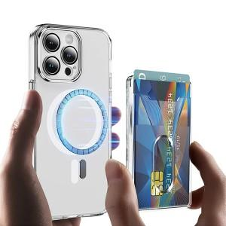

【상세/제작정보】 | <p>＊맥세이프 스틸링추가 300원(VAT별도)&nbsp;</p><p>＊택배비 5,000원(VAT별도) (1BOX 200개)&nbsp;</p>

【인쇄/포장옵션】 | 레이저, 풀칼라 / 포장지포장

【공급단가】 | 수량 | 100~ | 300~ | 500~ | 1,000~ | 3,000~
*VAT별도 | 단가 | 3,570원 | 3,440원 | 3,310원 | 3,180원 | 3,100원

【상품 URL】 | http://www.easy1.co.kr/src/goods_detail.php?gdno=31269

